Planilha1
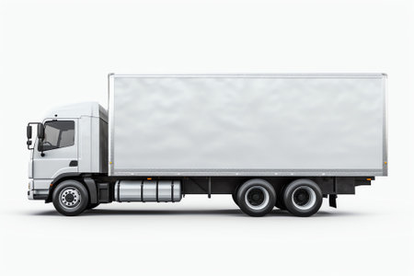
Placa | Capacidade | Carregado | %Ocupação | Restante%
ABC-123 | 20000 | 9,999 | 50% | 50.01%

